Элит 200гр


 | Состав элитного новогоднего подарка весом 200 гр:

 | Наименование кондитерских изделий | Производитель | Кол-во штук
 | Конфеты
НОВОГОДНИЙ ПОДАРОК | Кара-кум | Объединенные кондитеры "Красный Октябрь" | 1
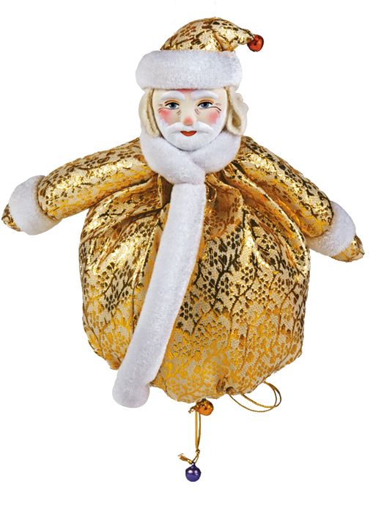
Дед Мороз-мешочек | Вечерний звон | Объединенные кондитеры "РотФронт" | 1
 | Осенний вальс | Объединенные кондитеры "РотФронт" | 1
 | Трюфели | Объединенные кондитеры "Красный Октябрь" | 1
 | Трюфели тирамису/ кофе мокко/ итальянские | КФ "Победа" | 1
 | Вдохновение крем | Объединенные кондитеры КК "Бабаевский" | 1
 | Миндаль в шоколаде | КФ "Озерский сувенир" | 2
 | Фундук в шоколаде | КФ "Озерский сувенир" | 2
 | Чернослив в шоколаде | КФ "Микаэлло" | 1
 | Мишка косолапый | Объединенные кондитеры "Красный Октябрь" | 1
 | Веселая щучка | КФ "Сласти" | 1
 | Твикс мини | ООО "Марс" | 1
 | Сникерс мини | ООО "Марс" | 1
 | Птичье молоко | Объединенные кондитеры "Красный Октябрь" | 1
 | Итого: |  | 16
Вес подарка: 200 гр.

ООО "Конфетти"
г. Белгород ул. Студенческая 21А
тел. 8(4722)20-25-20, 58-97-71
www.konfetti.pro
belgorod@konfetti.pro

